Tổng hợp Nguyên Liệu
TỔNG HỢP NGUYÊN LIỆU LÀM BÁNH LỚP BÁNH BROWNIE

LƯU Ý CHUNG | Nguyên liệu càng ngon bánh sẽ càng ngon do đó hãy mua loại nguyên liệu tốt nhất trong khả năng của mình. Chọn các loại nguyên liệu có bao bì nhãn mãng đầy đủ, hạn chế việc mua nguyên liệu chiết sẵn ở các cửa hàng làm bánh vì không biết được rõ nguồn gốc, chất lượng sản phẩm, thời gian sử dụng. Các loại nguyên liệu mà bọn mình để dưới đây cũng là loại tụi mình thường dùng, giá cả chỉ mang tính chất tham khảo vì phụ thuộc nhiều vào mùa vụ, chất lượng. Link sản phẩm ở Việt nam chủ yếu bọn mình trên shopee.
NHÓM 1 | NGUYÊN LIỆU CƠ BẢN
STT |  | Giá tại VN | Link Shopee | Đặc điểm, lưu ý | Hình minh họa
1 | Bơ động vật không muối | 290.000 300.000 | https://s.shopee.vn/8zxRaMnEc2 | Cần sử dụng đúng bơ động vật, không thay thế bằng bơ thực vật như Tường An, Meizan.
2 | Socola nguyên chất | 380.000/kg | https://s.shopee.vn/9fE7fsHUTC | Socola càng ngon bánh sẽ càng ngon, nên sử dụng hàm lượng từ 65 - 75% cacao. % cacao càng cao socola sẽ càng đắng. | 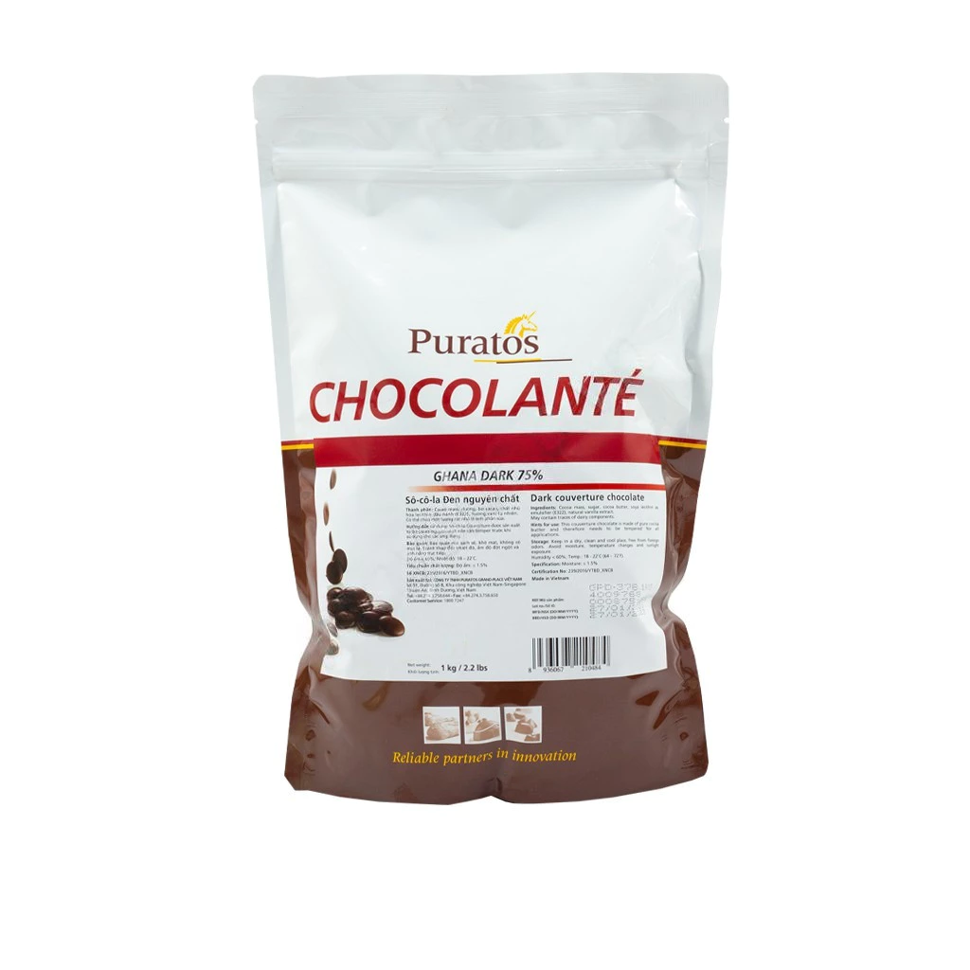
3 | Socola compound | 200.000/ kg | https://s.shopee.vn/13duODqcA | Ở Việt Nam, bạn có thể dùng socola compound của hãng Wonderland hoặc Cacao talk. | 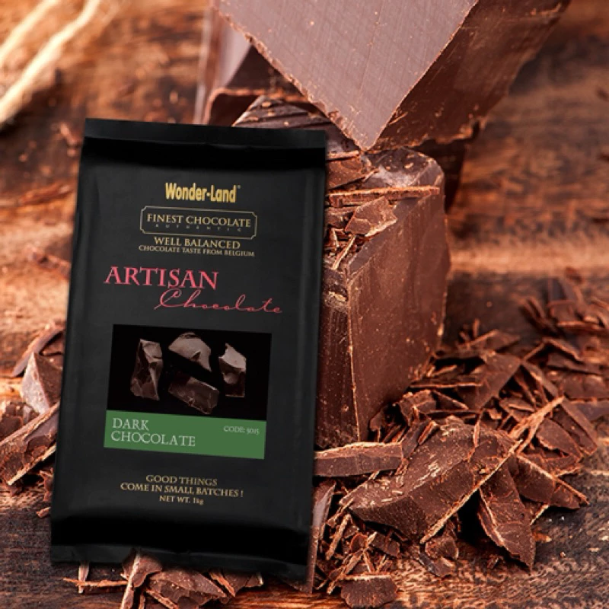
4 | Muối tinh |  |  | Sử dụng loại dùng trong nấu ăn thông thường.
5 | Đường kính trắng |  |  | Sử dụng loại dùng trong nấu ăn thông thường.
6 | Đường nâu HQ | 75.000/kg | https://s.shopee.vn/7V9eqDZlu1 | Giúp bánh có vị đậm đà và ẩm hơn.
7 | Tinh chất vani | 300,000 | https://s.shopee.vn/7AVnQhmBHA | Sử dụng vani dạng lỏng, màu nâu, không thay thế bằng vani bột, vani dạng ống
8 | Rượu rum | 65.000/175ml | https://s.shopee.vn/3LJ4rpaTBU | Giúp bánh có mùi thơm đặc biệt hơn, là nguyên liệu đặc trưng của bánh Tiramisu.
9 | Bột cacao | 189.000/ 500g | https://s.shopee.vn/7AWoRdoSls | Dùng loại nguyên chất không đường, bột cacao càng ngon thì bánh càng thơm hơn. Bạn không dùng các loại bột để pha nước uống đã có thêm các loại hương liệu khác nhé. | 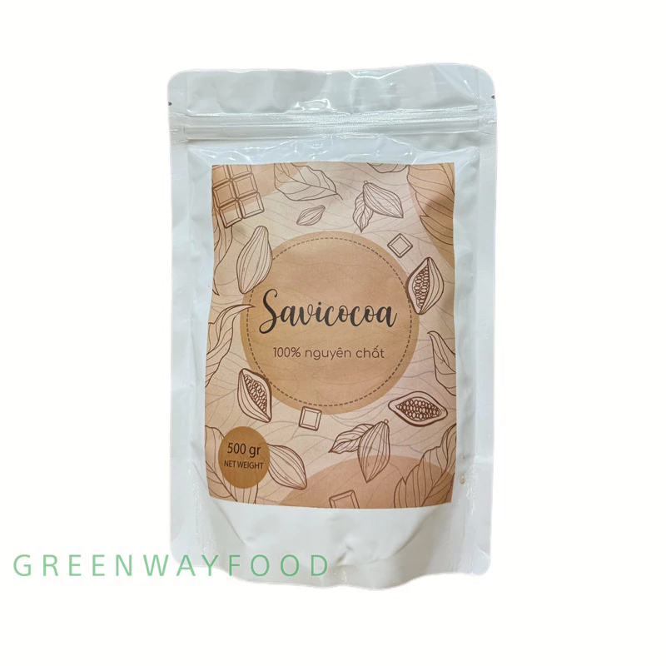
10 | Bột cafe đen | 40.000/30g | https://s.shopee.vn/70DOFLolKO | Bạn dùng các loại bột cacao đen hòa tan (ở Việt Nam nên dùng G7 của Trung Nguyên, ở nước ngoài có thể dùng espresso powder), không thay bằng cà phê phin hoặc các loại bột cà phê sữa đã có thêm hương liệu.
11 | Bột mì số 11 | 30.000/kg | https://s.shopee.vn/60Jq3VxvnL | Hàm lượng protein từ 9 - 11%, còn được gọi là bột mì "đa dụng" sử dụng được làm hầu hết các loại bánh. | 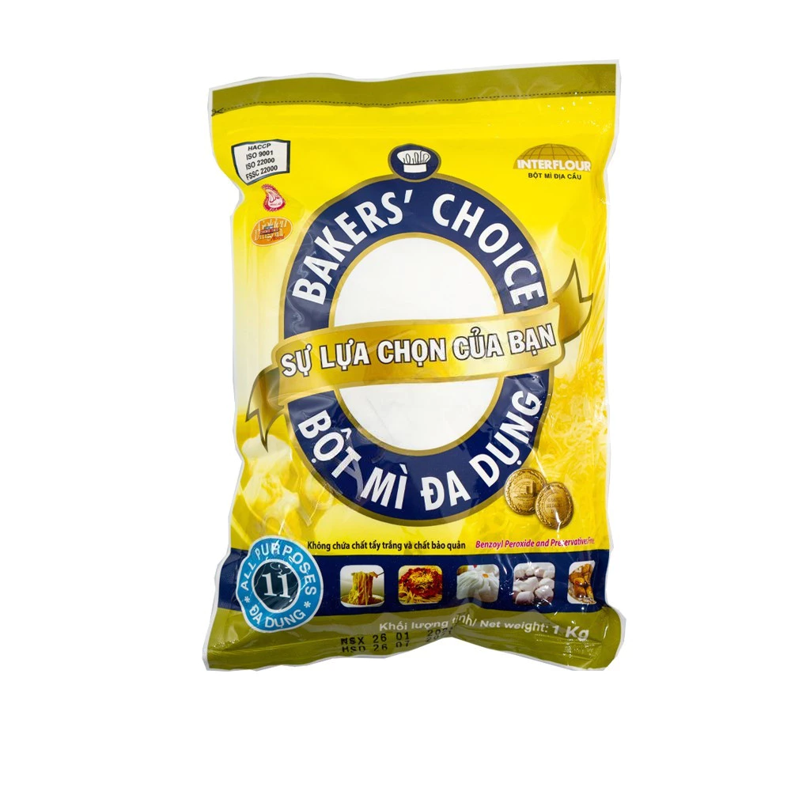
NHÓM 2 | NGUYÊN LIỆU TẠO VỊ
1 | Cream cheese | 630.000/2 kg | https://s.shopee.vn/5fi0eutqaA | Nên dùng loại cream cheese có kết cấu dẻo và chắc như Philadelphia, Haenim, Kiwifood. Không nên dùng các loại cream cheese rất mềm như Elle&Vire, Emborg,.. tránh làm lớp kem bị lỏng quá thì khó tạo vân trang trí đẹp trên mặt bánh, hoặc làm cho phần kem bị quá ẩm mềm.
2 | Whipping cream | 165.00/ lít | https://s.shopee.vn/6KwgT0NNpY | Dạng kem sữa lỏng, sánh đặc, màng trằng ngà, nên sử dụng hàm lượng béo từ 35% trở lên. | 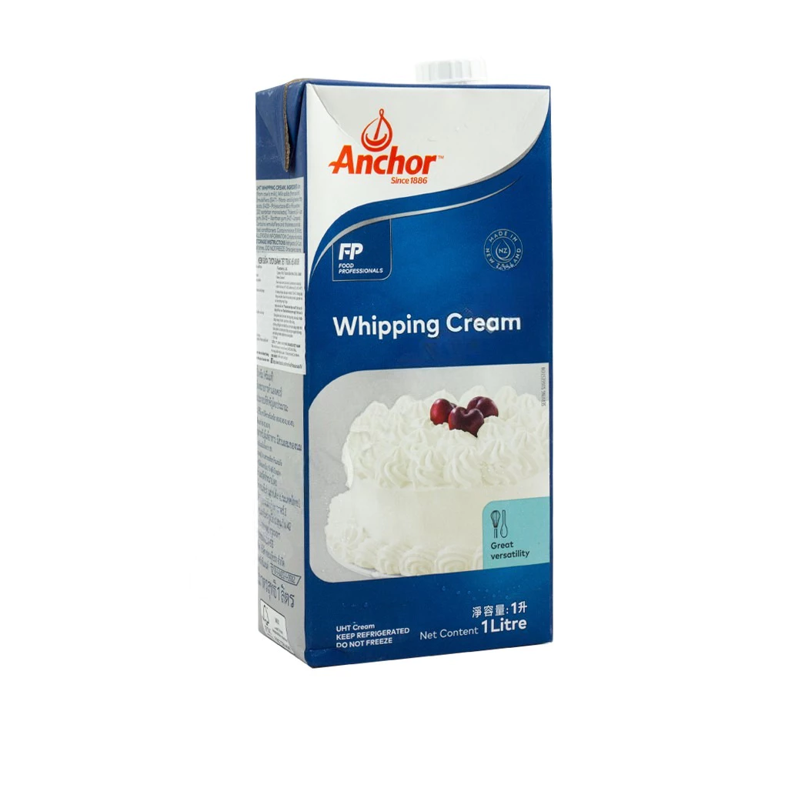
3 | Socola trắng nguyên chất | 452.000/ kg | https://s.shopee.vn/5fi0ew1lGA | Sử dụng đúng socola trắng nguyễn chất, không thay thế bằng socola compound.
4 | Mật ong | 236.000/1400g | https://s.shopee.vn/30gEVAFbSS | Sử dụng loại bán phổ biến trong siêu thị, không nhất thiết dùng loại nguyên chất. | 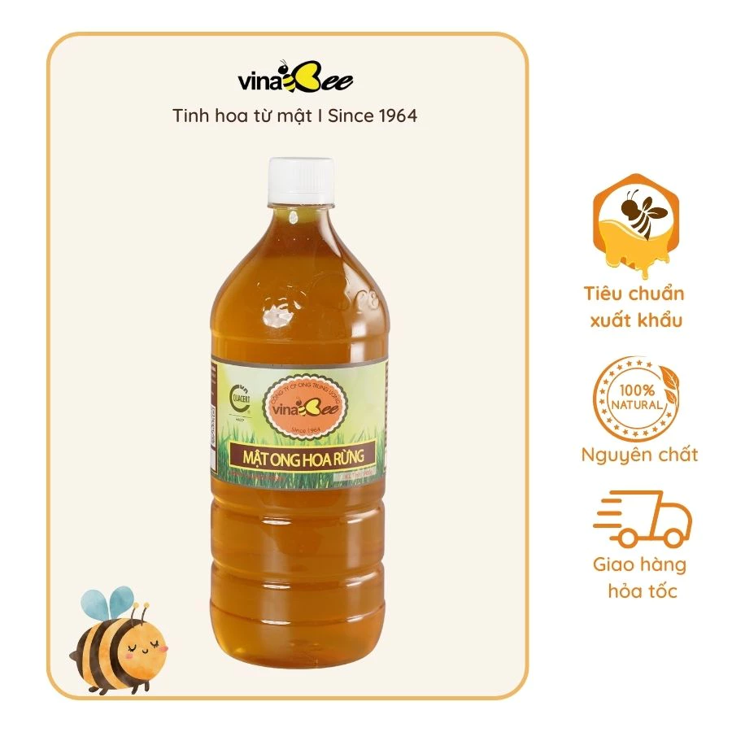
5 | Tinh bột ngô | 35.000/ 400g | https://s.shopee.vn/5VNZUCCECr | Ở VN, tinh bột ngô hay bột ngô là một loại, ở nước ngoài bạn tìm "corn starch"
6 | Corn syrup | 65.000/ 500g | https://s.shopee.vn/2LQXiSvOOZ
7 | Sợi katafi | 95.000/ 200g | https://s.shopee.vn/7fS44LZH8S
8 | Bơ hạt dẻ cười | 220.000/ 100g | https://s.shopee.vn/8AOKfOdQA4
9 | Giấm táo đỏ | 65.000/ 900ml | https://s.shopee.vn/4q7shMs1B5
10 | Màu thực phẩm đỏ | 68,000 | https://s.shopee.vn/9zpyr3l6I1

